상품제안서
다쓱 여행용 미니캐리어 레디백 14인치 | 상품코드: S45397

 |  |  |  |  |  |  | 02-713-8555 | www.synergygift.co.kr
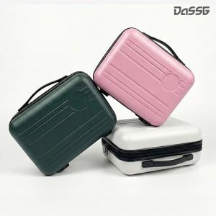 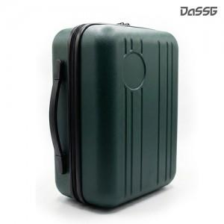 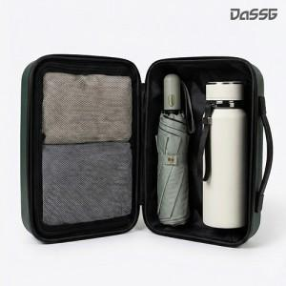

【상세/제작정보】 | <p><span style="font-size: 14pt;">* 종이 케이스 추가 시 케이스에 담아 출고됩니다.(한박스 6개 패킹) 배송비 추가 발생됩니다.</span></p><p>&nbsp;</p>

【인쇄/포장옵션】 | UV DTF컬러 / 포장불가능

【공급단가】 | 수량 | 30~ | 100~ | 300~ | 1,000~ | 3,000~
*VAT별도 | 단가 | 11,100원 | 10,500원 | 10,100원 | 9,650원 | 9,450원

【상품 URL】 | https://www.synergygift.co.kr:443/src/goods_detail.php?gdno=45397

